SGQC-PGT-FT-06
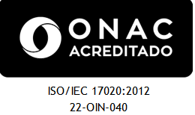 |  |  |  |  |  | NIT. 901.356.384 – 1 |  |  |  |  |  | CODIGO: SGQC-PGT-FT-06
 |  |  |  |  |  | Carrera 13ª N° 28 – 38 oficina 241 C.E Bavaria |  |  |  |  |  | EDICION: 01
 |  |  |  |  |  | Teléfonos 3133184230 |  |  |  |  |  | FECHA: 2022-02-01
 |  |  |  |  |  | Email: gerencia@qcsas.com; director.tecnico@qcsas.com |  |  |  |  |  | REV. PARCIAL TANQUE DE TRANSPORTE
 |  |  |  |  |  | WWW.QCSAS.COM |  |  |  |  |  | N° | 26

INFORME DE INSPECCION
REVISION PARCIAL DE TANQUES PARA TRANSPORTES ( CISTERNA Y/O CARROTANQUE)
FECHA DE INSPECCION: |  | 17-01-2024 |  |  |  |  | DATOS DEL CLIENTE
Propietario: | empresa 1 |  |  |  |  |  |  |  |  |  |  | CISTERNA |  | X
NIT o C.C: | 12321312 |  |  |  |  |  |  |  |  |  |  | CARROTANQUE
Usuario: | el piso 3 |  |  |  |  |  |  |  | IDENTIFICACIÓN DEL TANQUE
Dirección: | Palmira cali |  |  |  |  |  |  |  | PLACA |  | 5647
Teléfono: | 312312898989 |  |  |  |  |  |  |  | Capacidad Nominal |  | 675 |  | galones de agua
Contacto: | daniel guzman |  |  |  |  |  |  |  | Fabricante: |  | molsen
CRITERIOS DE INSPECCION: Resolucion. 40304 del 2 de abril del 2018 del Ministerio de Minas y Energia Articulo 3 |  |  |  |  |  |  |  |  | Número de Serie: |  | 675jh
REQUISITO A EVALUAR |  |  |  | ¿PRESENTA? |  |  | DEFECTOLOGIA |  |  |  |  |  | CUMPLE | NO CUMPLE
 |  |  |  | SI | NO | NA
Valvulas de Alivio NTC 3853 anexo C |  |  |  |  |  | X | Cantidad |  | 2 | Fecha de fabricación |  | 15-3-2018 |  | X
Art. 3 Literal 3 | Hermeticidad |  |  | X |  |  | Presión de la Prueba |  |  | Presenta fisuras/escape |  |  | X
SOLDADURA Numeral 3.1 | Agrietamiento |  |  |  | X |  |  |  |  |  |  |  | X
 | Porosidad |  |  |  | X |  |  |  |  |  |  |  | X
 | Salpicadura |  |  |  |  |  |  |  |  |  |  |  |  | X
 | Socavado |  |  |  |  |  |  |  |  |  |  |  |  | X
ABOLLADURA Numeral 3.1 |  |  |  |  |  |  |  |  |  |  |  |  |  | X
HINCHAMIENTO Numeral 3.1 |  |  |  |  |  |  |  |  |  |  |  |  |  | X
HENDIDURAS Numeral 3.1 |  |  |  |  |  |  |  |  |  |  |  |  |  | X
CORROSIÓN Numeral 3.1 |  |  |  |  |  |  |  |  |  |  |  |  |  | X
ESTADO GENERAL | Resanes |  |  |  |  |  |  |  |  |  |  |  |  | X
 | Polimeros Epoxicos |  |  |  |  |  |  |  |  |  |  |  |  | X
ESTADO CONEXIONES Numeral 3.1 | Corrosión |  |  |  |  |  |  |  |  |  |  |  |  | X
 | Evidencia de Golpes |  |  |  |  |  |  |  |  |  |  |  |  | X
 | Desgaste |  |  |  | X |  |  |  |  |  |  |  | X
 | Otros |  |  |  | X |  |  |  |  |  |  |  | X
Estado (B=Bueno - M=Mal Estado) |  |  |  | Bueno | Malo | NA | OBSERVACIONES
CRITERIO MTTO | Fajas de apoyo |  |  |  |  | X |  |  |  |  |  |  | X
 | Sobresanos |  |  |  |  | X |  |  |  |  |  |  | X
 | Soportes |  |  | X |  |  |  |  |  |  |  |  | X
REVISION VISUAL DE ACCESORIOS |  |  |  | BUENO | REGULAR | MALO
En que estado se encuentran las Valvulas Globo? |  |  |  | X |  |  |  |  |  |  |  |  | X
En que estado se encuentran las Valvulas Internas? |  |  |  | X |  |  |  |  |  |  |  |  | X
En que estado se encuentran el Manometro? |  |  |  | X |  |  |  |  |  |  |  |  | X
En que estado se encuentran el Termometro? |  |  |  | X |  |  |  |  |  |  |  |  | X
En que estado se encuentran el Rotagage o Indicador de Nivel? |  |  |  | X |  |  |  |  |  |  |  |  | X
En que estado se encuentran el Manholle? |  |  |  | X |  |  |  |  |  |  |  |  | X
REVISION VISUAL DE TUBERIA |  |  |  | SI | NO | NA
La tuberia presenta defecto de soldadura? |  |  |  |  | X |  |  |  |  |  |  |  | X
La tuberia presenta corrosion? |  |  |  |  | X |  |  |  |  |  |  |  | X
La tuberia presenta fisuras y/o escape |  |  |  |  | X |  |  |  |  |  |  |  | X
Las roscas se encuentran en buen estado? |  |  |  |  | X |  |  |  |  |  |  |  | X
La tuberia presenta aplastamiento o dobleces? |  |  |  |  | X |  |  |  |  |  |  |  | X
OBSERVACIONES Y CONCLUSIONES
observaciones

Resultado Revisión:
Tanque Inspeccionado |  | CUMPLE |  |  | STICKER |  | 6566756 |  | NO CUMPLE |  | X
Tanque se reporta para ensayo no destructivos |  |  |  |  |  | cuales?
En el momento de la inspeccion se dejan evidencias |  |  |  |  |  |  | fotograficas | X | video |  | otra
EQUIPOS UTILIZADOS | SERIE / # INTERNO | 65ty | FIRMA DEL INSPECTOR |  |  |  |  | FIRMA DEL USUARIO
Detector de Fuga | yt65667
Cinta Metrica | X
Profundimetro | X
Pie de rey | X
 |  |  | Nombre: |  |  |  |  | Nombre: | el piso 3
 |  |  | Cargo | Inspector
Con la firma de este documento el usuario declara conocer: A)La inspección se realiza bajo los parametros de la Res. 40304 del 2 de Abril del 2018 de MINMINAS, B)Cualquier modificacion al tanque de transporte debe ser informada y automaticamente el certificado pierde validez, C)Se puede presentar quejas y/o apelación de los resultados en los primeros 5 dias habiles a la revision al email qya@qcsas.com , D)Con la firma de del presente documento el titular autoriza a que los Datos Personales sean recolectados y tratados de conformidad con las políticas y procedimiento en materia de protección y tratamiento de datos personales. lo cual lo puede consultar en nuestra pagina web, E) Eventos en los cuales la compañía Q-CHEKER SAS no necesita de la autorización del titular para suministrar los datos personales, Información requerida por una entidad pública como, Ministerio de Minas, Superintendencia de Industria y Comercio, Superservicios, Creg, Onac, entre otras.

REGISTRO FOTOGRAFICO
 | NIT. 901.356.384 – 1 |  | CODIGO: SGQC-PGT-FT-06
 | Carrera 13ª N° 28 – 38 oficina 241 C.E Bavaria |  | EDICION: 01
 | Teléfonos 3133184230 |  | FECHA: 2022-02-01
 | Email: gerencia@qcsas.com; director.tecnico@qcsas.com |  | REV. PARCIAL TANQUE DE TRANSPORTE
 | WWW.QCSAS.COM |  | N° 11
INFORME DE INSPECCION
REVISION PARCIAL DE TANQUES PARA TRANSPORTES ( CISTERNA Y/O CARROTANQUE)
REGISTRO FOTOGRAFICO
PLACA DE IDENTIFICACION(cuando exista) |  | TANQUE EN GENERAL
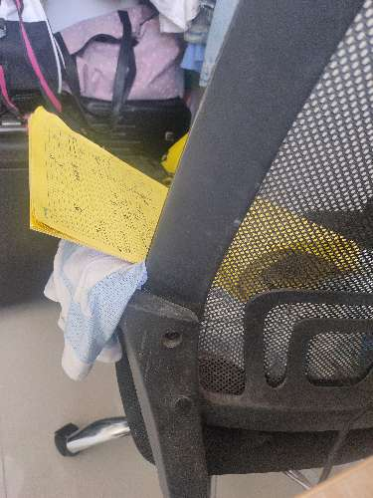 |  | 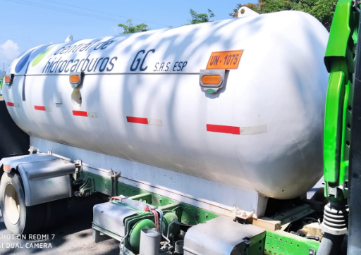

PLACA DE LA CISTERNA / CARROTANQUE |  | ACCESORIOS EN PRUEBA DE HERMETICIDAD
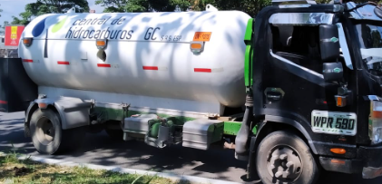 |  | 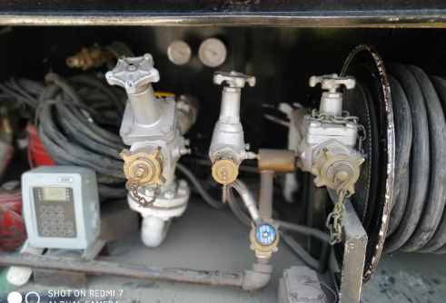

STICKERS DE CONFORMIDAD - OPCIONAL |  | FOTO OPCIONAL DE DEFECTOLOGIA

DEFECTOS ENCONTRADOS EN LA INSPECCION (CUANDO APLIQUE)

